表・図1株主数
表１ 所有者別株主数

 | 年 度 | 2023 |  | 2024 |  | 増減[増減率] |  | 構成比増減
 | 会 社 数 (社) | 3,984 |  | 4,022 |  | 38 |  | -
 |  | 人 | ％ | 人 | ％ | 人 | ％ | ﾎﾟｲﾝﾄ
 | 合 計 | 76,092,201 | (100.0) | 85,313,482 | (100.0) | 9,221,281 | [12.1] | -
① | 政府・地方公共団体 | 1,267 | (0.0) | 1,275 | (0.0) | 8 | [0.6] | 0.0
② | 金融機関 | 71,641 | (0.1) | 67,477 | (0.1) | △4,164 | [△5.8] | 0.0
 | ａ都 銀 ・ 地 銀 等 | 12,159 | (0.0) | 11,436 | (0.0) | △723 | [△5.9] | 0.0
 | ｂ信 託 銀 行 | 24,941 | (0.0) | 22,636 | (0.0) | △2,305 | [△9.2] | 0.0
 | (ａ+ｂのうち投資信託) | 7,829 | (0.0) | 7,209 | (0.0) | △620 | [△7.9] | 0.0
 | (ａ+ｂのうち年金信託)注2 | 10,117 | (0.0) | 8,985 | (0.0) | △1,132 | [△11.2] | 0.0
 | ｃ生 命 保 険 会 社 | 15,508 | (0.0) | 14,550 | (0.0) | △958 | [△6.2] | 0.0
 | ｄ損 害 保 険 会 社 | 3,262 | (0.0) | 2,555 | (0.0) | △707 | [△21.7] | 0.0
 | ｅその他の金融機関 | 15,771 | (0.0) | 16,300 | (0.0) | 529 | [3.4] | 0.0
③ | 証券会社 | 91,197 | (0.1) | 88,182 | (0.1) | △3,015 | [△3.3] | 0.0
④ | 事業法人等 | 844,262 | (1.1) | 887,839 | (1.0) | 43,577 | [5.2] | △0.1
⑤ | 外国法人等 | 630,246 | (0.8) | 673,857 | (0.8) | 43,611 | [6.9] | 0.0
⑥ | 個人・その他 | 74,453,588 | (97.8) | 83,594,852 | (98.0) | 9,141,264 | [12.3] | 0.2
（注）１．株主数は、上場会社間の名寄せを行うことができないため、各上場会社の株主数を単純に合算した「延べ人数」を用いている。
２．年金信託は、調査要綱に記載のとおり、信託業務を営む銀行を受託者とする厚生年金基金等の企業年金関係の運用分を集計しているが、
 | 公的年金の運用分については含まれていない。
３．上場会社の自己名義分は、各社が属する所有者区分に含まれる。2024年度の自己名義株式所有会社数は3,606社となっている。

図１ 個人株主数（延べ人数）の推移
 | 1949
1949 | 419.0523
1950 | 451.2671
1951 | 521.4703
1952 | 684.0662
1953 | 743.7887
1954 | 812.2723
1955 | 841.7432
1956 | 845.9203
1957 | 909.1232
1958 | 970.6839
1959 | 1047.7027
1960 | 1169.6535
1961 | 1482.6475
1962 | 1675.0157
1963 | 1800.542
1964 | 1806.9379
1965 | 1778.6219
1966 | 1743.9212
1967 | 1684.2889
1968 | 1686.6272
1969 | 1708.2651
1970 | 1754.7706
1971 | 1727.5601
1972 | 1630.8169
1973 | 1720.8324
1974 | 1810.2769
1975 | 1875.57
1976 | 1932.9025
1977 | 1935.4048
1978 | 1904.4444
1979 | 1936.985
1980 | 1925.2854
1981 | 1959.4522
1982 | 1920.6288
1983 | 1921.3628
1984 | 1985.5198
1985 | 1628.5419
1986 | 1767.3503
1987 | 2004.0423
1988 | 2164.4062
1989 | 2408.7831
1990 | 2560.1162
1991 | 2600.8324
1992 | 2685.1876
1993 | 2733.5458
1994 | 2720.8726
1995 | 2703.8789
1996 | 2737.3177
1997 | 2785.6278
1998 | 2830.0049
...

3,240 | [89.3]
3,367 | [75.4]
72,643 | [73.6]
917 | [29.1]
1,013 | [7.9]
72,643 | [73.6]
917 | [29.1]
1,013 | [7.9]

表・図2個人株主数推移
表２ 個人株主数（延べ人数）の推移

年度 | 個人株主数 | 前年比増減 | 調査対象 会社数 | 株式分割 実施会社 | 備 考

 | 人 | 人 | 社 | 社
2010 | 45,919,282 | 1,124,482 | 3,616 | 75 | 新規上場会社+144万人（第一生命保険など）
2011 | 45,918,313 | △969 | 3,554 | 96
2012 | 45,967,310 | 48,997 | 3,540 | 96
2013 | 45,754,089 | △213,221 | 3,525 | 231
2014 | 45,821,320 | 67,231 | 3,565 | 231
2015 | 49,446,389 | 3,625,069 | 3,613 | 221 | 新規上場会社+172万人（日本郵政グループ3社など）
2016 | 49,677,178 | 230,789 | 3,636 | 244
2017 | 51,299,952 | 1,622,774 | 3,687 | 426
2018 | 54,736,928 | 3,436,976 | 3,735 | 320 | 新規上場会社+126万人（ソフトバンクなど）
2019 | 56,727,133 | 1,990,205 | 3,789 | 136
2020 | 59,814,472 | 3,087,339 | 3,823 | 116
2021 | 64,609,990 | 4,795,518 | 3,874 | 131
2022 | 69,827,188 | 5,217,198 | 3,927 | 101
2023 | 74,453,588 | 4,626,400 | 3,984 | 151 | 株式分割実施会社+247万人（日本電信電話など）
2024 | 83,594,852 | 9,141,264 | 4,022 | 200 | 株式分割実施会社+267万人（ソフトバンクなど）
(注) | 1.2020年度以降においては、株式分割実施会社のみである。
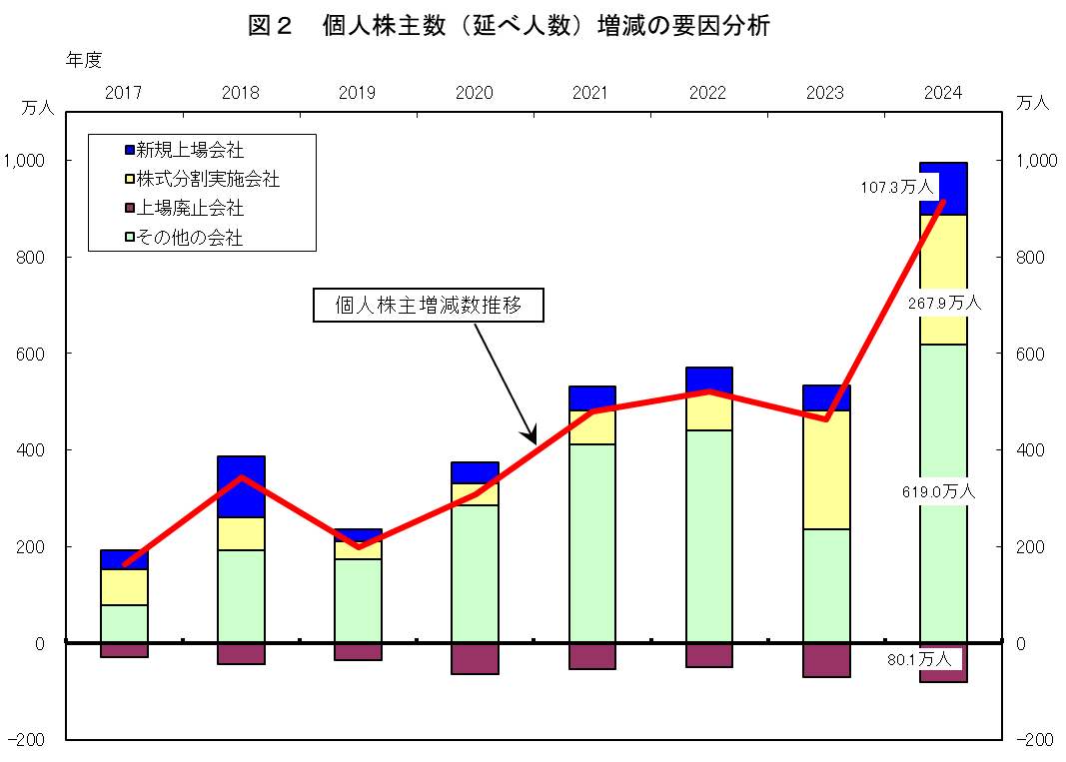

表・図4保有比率推移
表４ 投資部門別株式保有比率の推移（長期データ）
 |  |  |  |  |  |  |  |  |  |  |  |  | (単位：％）

 | 政府･地方 | 金融機関 | a.都銀・ | b.信託銀行 | a+bのうち |  | c.生命保険 | d.損害保険 | e.その他の | 証券会社 | 事業法人等 | 外国法人等 | 個人・
年度 | 公共団体 |  | 地銀等 |  | 投資信託 | 年金信託 | 会社 | 会社 | 金融機関 |  |  |  | その他
1970 | 0.6 | 31.6 | 15.8 | － | 2.1 | － | 10.0 | 3.7 | 2.1 | 1.3 | 23.9 | 4.9 | 37.7
1975 | 0.4 | 35.5 | 19.0 | － | 2.2 | － | 10.2 | 4.4 | 2.0 | 1.4 | 27.0 | 3.6 | 32.1
1980 | 0.4 | 38.2 | 19.9 | － | 1.9 | 0.4 | 11.5 | 4.6 | 2.3 | 1.5 | 26.2 | 5.8 | 27.9
1985 | 0.3 | 39.8 | 20.9 | － | 1.7 | 0.8 | 12.3 | 4.1 | 2.4 | 1.9 | 28.8 | 7.0 | 22.3
1990 | 0.3 | 43.0 | 15.7 | 9.8 | 3.7 | 0.9 | 12.0 | 3.9 | 1.6 | 1.7 | 30.1 | 4.7 | 20.4
1995 | 0.3 | 41.1 | 15.1 | 10.3 | 2.2 | 1.8 | 11.1 | 3.6 | 1.0 | 1.4 | 27.2 | 10.5 | 19.5
1996 | 0.2 | 41.9 | 15.1 | 11.2 | 2.0 | 2.4 | 11.1 | 3.6 | 0.9 | 1.0 | 25.6 | 11.9 | 19.4
1997 | 0.2 | 42.1 | 14.8 | 12.4 | 1.6 | 3.8 | 10.6 | 3.5 | 0.9 | 0.7 | 24.6 | 13.4 | 19.0
1998 | 0.2 | 41.0 | 13.7 | 13.5 | 1.4 | 4.7 | 9.9 | 3.2 | 0.8 | 0.6 | 25.2 | 14.1 | 18.9
1999 | 0.1 | 36.5 | 11.3 | 13.6 | 2.2 | 5.0 | 8.1 | 2.6 | 0.9 | 0.8 | 26.0 | 18.6 | 18.0
2000 | 0.2 | 39.1 | 10.1 | 17.4 | 2.8 | 5.5 | 8.2 | 2.7 | 0.7 | 0.7 | 21.8 | 18.8 | 19.4
2001 | 0.2 | 39.4 | 8.7 | 19.9 | 3.3 | 6.0 | 7.5 | 2.7 | 0.7 | 0.7 | 21.8 | 18.3 | 19.7
2002 | 0.2 | 39.1 | 7.7 | 21.4 | 4.0 | 5.8 | 6.7 | 2.6 | 0.7 | 0.9 | 21.5 | 17.7 | 20.6
2003 | 0.2 | 34.5 | 5.9 | 19.6 | 3.7 | 4.5 | 5.7 | 2.4 | 0.9 | 1.2 | 21.8 | 21.8 | 20.5
2004 | 0.2 | 32.0 | 5.2 | 18.4 | 3.8 | 3.9 | 5.2 | 2.2 | 1.0 | 1.2 | 22.1 | 23.3 | 21.3
2005 | 0.2 | 30.9 | 4.7 | 18.0 | 4.3 | 3.5 | 5.1 | 2.1 | 1.0 | 1.4 | 21.3 | 26.3 | 19.9
2006 | 0.3 | 30.7 | 4.6 | 17.6 | 4.6 | 3.5 | 5.3 | 2.2 | 1.0 | 1.8 | 20.8 | 27.8 | 18.7
2007 | 0.4 | 30.5 | 4.7 | 17.3 | 4.8 | 3.5 | 5.4 | 2.2 | 0.9 | 1.5 | 21.4 | 27.4 | 18.7
2008 | 0.4 | 32.0 | 4.8 | 18.8 | 5.0 | 3.5 | 5.3 | 2.1 | 0.9 | 1.0 | 22.6 | 23.5 | 20.5
2009 | 0.3 | 30.6 | 4.3 | 18.4 | 4.7 | 3.4 | 5.0 | 2.0 | 0.9 | 1.6 | 21.3 | 26.0 | 20.1
2010 | 0.3 | 29.7 | 4.1 | 18.2 | 4.4 | 3.2 | 4.5 | 1.9 | 1.0 | 1.8 | 21.2 | 26.7 | 20.3
2011 | 0.3 | 29.4 | 3.9 | 18.6 | 4.5 | 3.0 | 4.3 | 1.8 | 0.8 | 2.0 | 21.6 | 26.3 | 20.4
2012 | 0.2 | 28.0 | 3.8 | 17.7 | 4.5 | 2.5 | 4.1 | 1.6 | 0.8 | 2.0 | 21.7 | 28.0 | 20.2
2013 | 0.2 | 26.7 | 3.6 | 17.2 | 4.8 | 2.1 | 3.7 | 1.4 | 0.7 | 2.3 | 21.3 | 30.8 | 18.7
2014 | 0.2 | 27.4 | 3.7 | 18.0 | 4.8 | 1.8 | 3.6 | 1.4 | 0.7 | 2.2 | 21.3 | 31.7 | 17.3
2015 | 0.1 | 27.9 | 3.7 | 18.8 | 5.6 | 1.5 | 3.4 | 1.3 | 0.7 | 2.1 | 22.6 | 29.8 | 17.5
2016 | 0.1 | 28.4 | 3.5 | 19.6 | 6.3 | 1.3 | 3.4 | 1.2 | 0.7 | 2.2 | 22.1 | 30.1 | 17.1
2017 | 0.1 | 28.7 | 3.3 | 20.4 | 7.2 | 1.2 | 3.2 | 1.1 | 0.7 | 2.0 | 21.9 | 30.3 | 17.0
2018 | 0.2 | 29.6 | 3.1 | 21.5 | 8.4 | 1.1 | 3.2 | 1.0 | 0.7 | 2.3 | 21.7 | 29.1 | 17.2
2019 | 0.1 | 29.5 | 2.9 | 21.7 | 8.7 | 1.0 | 3.2 | 1.0 | 0.7 | 2.0 | 22.3 | 29.6 | 16.5
2020 | 0.1 | 29.9 | 2.7 | 22.5 | 9.7 | 1.0 | 3.1 | 0.9 | 0.7 | 2.5 | 20.4 | 30.2 | 16.8
2021 | 0.2 | 30.0 | 2.5 | 22.9 | 9.9 | 1.0 | 3.0 | 0.9 | 0.8 | 2.7 | 20.0 | 30.4 | 16.6
2022 | 0.2 | 29.6 | 2.3 | 22.6 | 9.6 | 0.8 | 3.0 | 0.9 | 0.8 | 2.9 | 19.6 | 30.1 | 17.6
2023 | 0.2 | 28.9 | 2.1 | 22.1 | 10.4 | 0.8 | 3.0 | 0.9 | 0.7 | 3.0 | 19.3 | 31.8 | 16.9
2024 | 0.2 | 28.3 | 1.8 | 22.4 | 10.7 | 0.8 | 2.7 | 0.6 | 0.7 | 3.1 | 18.7 | 32.4 | 17.3
最高(年度) | 0.9(1986) | 44.1(1988) | 20.9(1985) | 22.9(2021) | 10.7(2024) | 6.0(2001) | 12.8(1986) | 4.8(1979) | 2.6(1987) | 3.1(2024) | 30.3(1987) | 32.4(2024) | 37.7(1970)
最低(年度) | 0.1(2020) | 26.7(2013) | 1.8(2024) | 7.3(1986) | 1.4(1998) | 0.4(1982) | 2.7(2024) | 0.6(2024) | 0.7(2017) | 0.6(1998) | 18.7(2024) | 2.7(1978) | 16.5(2019)
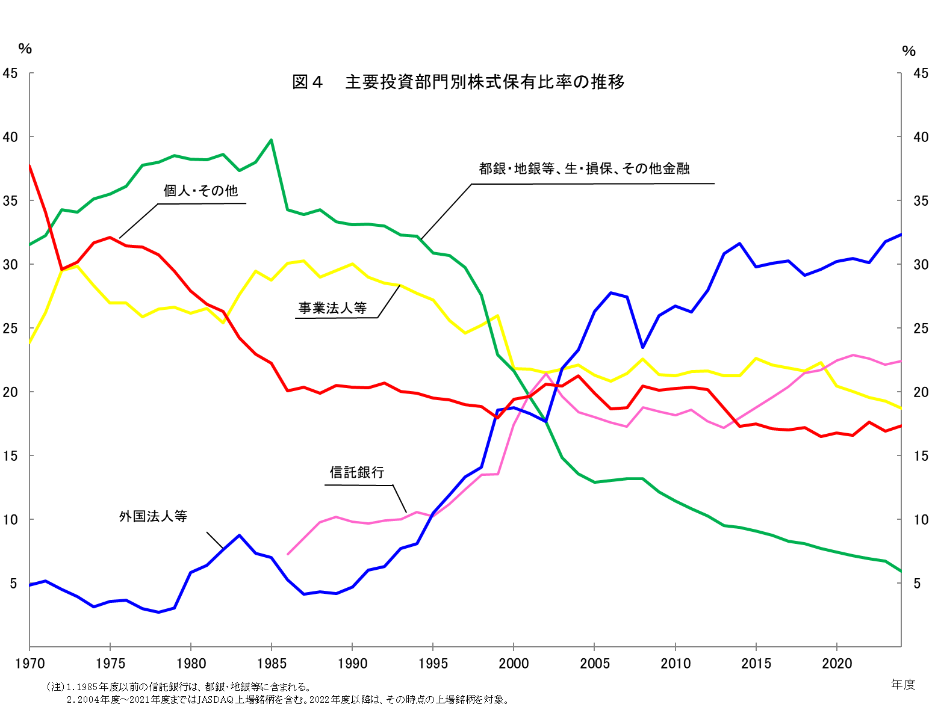
（注）1.1985年度以前の信託銀行は、都銀・地銀等に含まれる。
2.2004年度～2021年度まではJASDAQ上場銘柄を含む。2022年度以降は、その時点の上場銘柄を対象。

表12分割
表１２ 分割実施会社における個人株主数・株式保有比率

 | 当資料では分割の効果をみるために、2024年度調査においては、2023年度調査の対象となっていた会社でかつ、
 | 各社の2023年度の決算期後から2024年度の決算期末までの間に分割を実施した会社を対象としている。
 | 例えば、2024年4月末決算会社ならば2023年4月末に既上場であり、2023年5月1日～2024年4月30日の間に実施した場合は対象となるが、
 | 2024年5月1日～2025年3月31日の間に実施した場合は、2024年度調査においては対象外となり、2025年度調査の対象となる。
 | 以下は、2024年度調査の対象となる株式分割の実施時期の一覧。
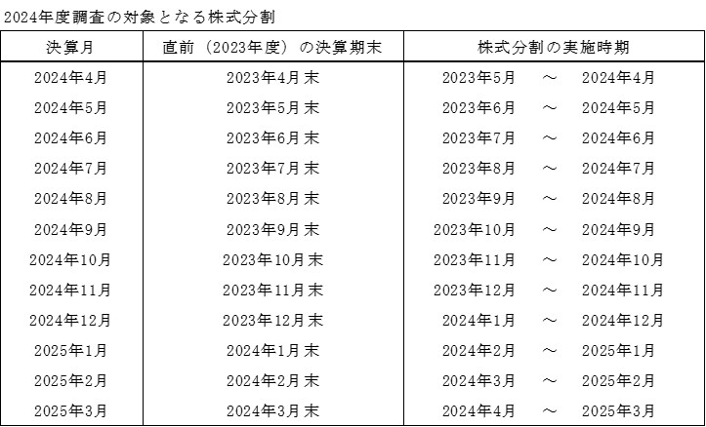

1:1.5以上の株式分割実施会社（200社）
 |  |  | 個人株主数 |  |  |  |  |  |  | 個人株式保有比率
コード | 会 社 名 | (分割比率) | 2023 |  | 2024 |  | 増減[増減率] |  | 構成比増減 | 2023 | 2024 | 増減
 |  |  | 人 | 構成比% | 人 | 構成比% | 人 | ％ | ﾎﾟｲﾝﾄ | ％ | ％ | ﾎﾟｲﾝﾄ
142A | ジンジブ | (1:2) | 957 | (94.6) | 819 | (94.7) | △138 | [ △14.4] | 0.1 | 83.3 | 84.1 | 0.8
1450 | 田中建設工業 | (1:2) | 1,402 | (95.2) | 2,052 | (96.1) | 650 | [46.4] | 0.9 | 25.7 | 28.0 | 2.3
1662 | 石油資源開発 | (1:5) | 17,103 | (96.3) | 37,769 | (97.9) | 20,666 | [120.8] | 1.6 | 8.7 | 12.4 | 3.7
1723 | 日本電技 | (1:2) | 2,280 | (94.5) | 2,866 | (95.1) | 586 | [25.7] | 0.6 | 63.1 | 62.9 | △0.2
1793 | 大本組 | (1:2) | 710 | (86.8) | 1,158 | (90.7) | 448 | [63.1] | 3.9 | 20.7 | 24.2 | 3.5
1807 | 佐藤渡辺 | (1:2) | 927 | (91.0) | 1,129 | (92.8) | 202 | [21.8] | 1.8 | 42.0 | 31.2 | △10.8
1852 | 淺沼組 | (1:5) | 13,606 | (97.0) | 21,179 | (97.4) | 7,573 | [55.7] | 0.4 | 56.1 | 55.8 | △0.3
1882 | 東亜道路工業 | (1:5) | 4,135 | (95.1) | 7,327 | (96.8) | 3,192 | [77.2] | 1.7 | 28.2 | 30.0 | 1.8
1885 | 東亜建設工業 | (1:4) | 5,013 | (93.2) | 11,083 | (96.0) | 6,070 | [121.1] | 2.8 | 22.1 | 21.7 | △0.4
1939 | 四電工 | (1:3) | 6,113 | (96.4) | 9,114 | (97.3) | 3,001 | [49.1] | 0.9 | 34.6 | 35.7 | 1.1
1946 | トーエネック | (1:5) | 3,769 | (92.1) | 7,944 | (95.2) | 4,175 | [110.8] | 3.1 | 25.0 | 28.7 | 3.7
1948 | 弘電社 | (1:5) | 1,288 | (92.9) | 2,193 | (94.5) | 905 | [70.3] | 1.6 | 34.8 | 34.9 | 0.1
1951 | エクシオグループ | (1:2) | 26,172 | (97.3) | 29,239 | (97.3) | 3,067 | [11.7] | 0.0 | 24.8 | 24.6 | △0.2
1952 | 新日本空調 | (1:2) | 5,237 | (94.2) | 9,405 | (96.1) | 4,168 | [79.6] | 1.9 | 27.7 | 29.7 | 2.0
1975 | 朝日工業社 | (1:2) | 2,248 | (91.5) | 6,981 | (96.4) | 4,733 | [210.5] | 4.9 | 48.4 | 47.2 | △1.2
2124 | ジェイエイシーリクルートメント | (1:4) | 10,427 | (97.0) | 18,158 | (97.9) | 7,731 | [74.1] | 0.9 | 54.4 | 52.9 | △1.5
2173 | 博展 | (1:2) | 4,321 | (98.0) | 5,344 | (98.1) | 1,023 | [23.7] | 0.1 | 48.2 | 48.9 | 0.7
2221 | 岩塚製菓 | (1:2) | 5,197 | (96.9) | 5,783 | (96.8) | 586 | [11.3] | △ 0.1 | 43.0 | 43.5 | 0.5
2226 | 湖池屋 | (1:2) | 5,072 | (98.2) | 6,911 | (98.7) | 1,839 | [36.3] | 0.5 | 31.3 | 31.8 | 0.5
2323 | ｆｏｎｆｕｎ | (1:2) | 1,567 | (95.8) | 1,454 | (96.2) | △113 | [ △7.2] | 0.4 | 23.8 | 20.5 | △3.3
2327 | 日鉄ソリューションズ | (1:2) | 3,701 | (91.9) | 4,496 | (92.7) | 795 | [21.5] | 0.8 | 5.2 | 5.1 | △0.1
2329 | 東北新社 | (1:3) | 2,279 | (95.3) | 3,576 | (96.3) | 1,297 | [56.9] | 1.0 | 54.0 | 55.6 | 1.6
2338 | クオンタムソリューションズ | (1:3) | 3,528 | (96.8) | 1,843 | (93.8) | △1,685 | [ △47.8] | △ 3.0 | 19.8 | 13.6 | △6.2
2502 | アサヒグループホールディングス | (1:3) | 124,265 | (97.9) | 142,053 | (97.9) | 17,788 | [14.3] | 0.0 | 9.3 | 9.5 | 0.2
2585 | ライフドリンク カンパニー | (1:4) | 3,243 | (94.6) | 4,839 | (95.2) | 1,596 | [49.2] | 0.6 | 26.0 | 24.6 | △1.4
2590 | ダイドーグループホールディングス | (1:2) | 36,331 | (99.0) | 39,583 | (99.0) | 3,252 | [9.0] | 0.0 | 41.1 | 42.4 | 1.3
...

